機能
エスペックオンラインシリーズ
①エスペックオンラインコンバーター |  |  |  |  | ②エスペックオンラインコア
 | エスペック装置とシリアル通信RS-485で1対1で接続し、制御/設定に関する情報を送受信します。 |  |  |  |  | LANによる複数接続装置の一括管理行う集中システムです。
 | ・Ethernet搭載していない装置で、RS-485 を搭載している装置と接続します。 |  |  |  |  | 基本機能：モニタリング、装置スケジュール管理
 | ・Webブラウザーで操作が行えるようになります。 |  |  |  |  | ※エスペックオンラインコアが、接続されている装置を制御はしません。

エスペック オンラインコンバーター
LAN
HUB
RS485
エスペック
オンラインコア
LAN
LAN
 | エスペックオンラインコンバーター機能 |  |  |  |  | エスペックjオンラインコア機能
 | モニター機能 | 運転状態（運転中・停止中のみ） |  |  |  | モニター機能 | 運転状態
 |  | 運転詳細（ﾌﾟﾛｸﾞﾗﾑ運転中など） |  |  |  | フロアー・リスト表示 | 測定値
 |  | 測定値 |  |  |  |  | 設定値
 |  | 設定値 |  |  |  |  | サイクル数（冷熱のみ）
 |  | サイクル数（冷熱衝撃のみ） |  |  |  | スケジュール管理機能 | 日・週・月
 |  | トレンドグラフ表示 |  |  |  |  | ガントチャート
 | データ収録 | 測定値 |  |  |  | 装置履歴機能 ※オプション | 運転履歴
 |  | 設定値 |  |  |  |  | サンプリングデータ出力
 |  | 自動データ転送 |  |  |  |  | データ保存
 | 編集設定機能 | 定値設定 |  |  |  |  | グラフ表示
 |  | プログラム設定（恒温恒湿のみ） |  |  |  |  | CSV・レポート出力
 |  | パターン設定（冷熱衝撃のみ） |  |  |  |  | 稼働率モニター
 | 運転操作機能 | 運転開始
 |  | 運転停止 |  |  |  | ■モニター画面
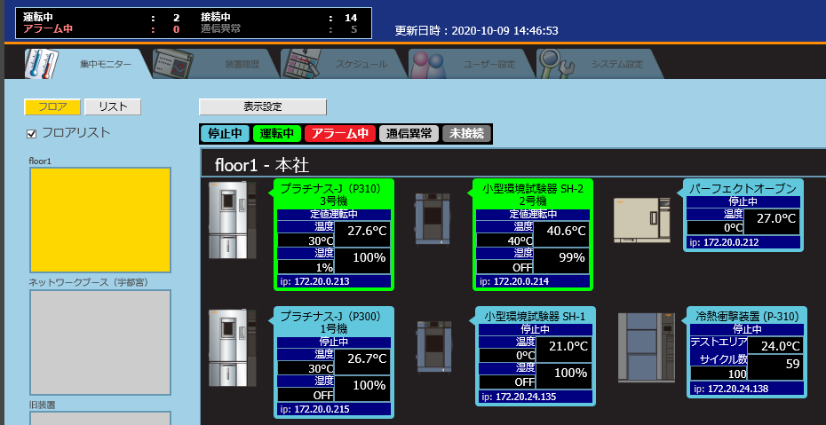
 | 通報機能 | ポップアップ表示
 |  | E-mail通報

RS-485ケーブル
LANケーブル
HUB
①
②
⑦
⑥
RS-485搭載装置とエスペックオンラインコンバーター接続

 |  |  | No. | 名称
 |  |  | ① | 装置 （RS485搭載）
 |  |  | ② | エスペック オンラインコンバータ―
 |  |  | ③ | 状態表示灯
 |  |  | ④ | バーコードリーダー
 |  |  | ⑤ | バーコード(START・RESET） |  | ■スケジュール画面
USBケーブル
RS-485ケーブル
RESET
START
イントラネット
LANケーブル
HUB
①
②
③
④
⑤
⑦
⑥
⑧
RS-485搭載装置とエスペックオンラインコンバーターによるバーコード自動運転システム接続
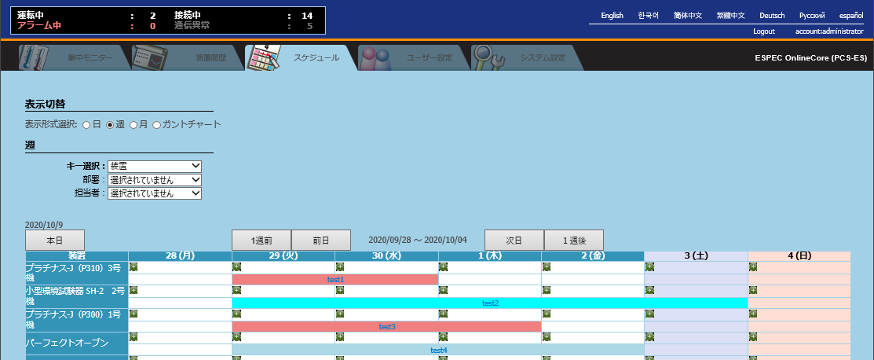
 |  |  | ⑥ | スイッチングHUB
 |  |  | ⑦ | PC
 |  |  | ⑧ | FTPサーバー（データ転送に使用）

確認③
確認③

エスペックオンラインコンバーター
 | 【RS-485通信でコマンド送る】 |  | 【TCP/IP通信でコマンド送る】

RS-485ケーブル
LANケーブル

 |  | 【応答】 | 【応答】

エスペックオンラインコンバーターは、
この場合変換器として使用します。
RS485⇔LAN
エスペックオンラインコンバーターの機能は使用できません。

